상품제안서
캔버스 가방- 인쇄용 20X22 | 상품코드: F32981

 |  |  |  |  |  |  | 02-412-0044 | www.easy1.co.kr
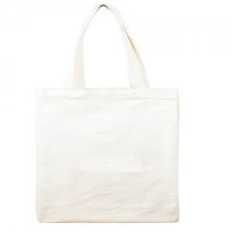

【상세/제작정보】 | <p><b><span style="font-size: 12pt;">* 배송비- 한박스 230개 / 4500원별도</span></b></p><p>&nbsp;</p>

【인쇄/포장옵션】 | 실크, 풀칼라 / OPP(비닐)

【공급단가】 | 수량 | 500~ | 1,000~ | 3,000~ | 5,000~ | 10,000~
*VAT별도 | 단가 | 1,250원 | 1,180원 | 1,150원 | 1,100원 | 1,080원

【상품 URL】 | https://easy1.co.kr:443/src/goods_detail.php?gdno=32981

